Накладная-№3
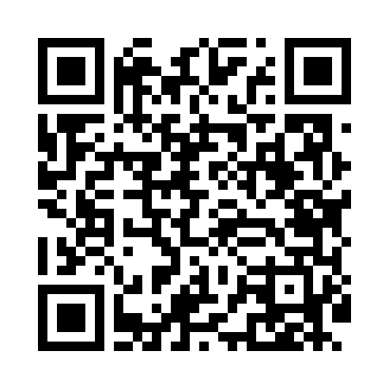
Номер товарно-транспортной накладной: |  |  | Торговый представитель: Kamol aka
Поставщик: Toshkent falcon fly 2 |  |  | Телефон торгового представителя: +998979626299
Дата отгрузки: 22.10.2025 |  |  | Контрагент: Dona zakass
Дата консигнации: |  |  | Адрес:
Доставщик: |  |  | Телефон:
Телефон доставщика:
Время заказа: 22.10.2025 10:19:42
№ | Штрих-код | Название товаров (работ,услуг) | Количество | Количество в кейсе | Цена | Сумма
 |  |  | 32 |  |  | 726000
1 | 6805019698750 | Коврик для ванны, 40×70 см, DB-98-75 | 1 | 1 шт. | 46,000 | 46,000
2 | 6946578415218 | Соус учун махсус идиш 6.3x6.3x3.2 sm DB-59-16 | 20 | 20 шт. | 6,000 | 120,000
3 | 6915674861212 | Пластмасса салатница 56707 17.3x13.2x6.3 sm D B-59-9 | 4 | 4 шт. | 21,000 | 84,000
4 | 6915645645018 | Пластмасса ликоб 35x21 см кота каропкада 48 д она мавжуд DB-59-5 | 4 | 4 шт. | 52,000 | 208,000
5 | 6920250671239 | Пластмасса салатница 7055 26.5x26.5x7 см DB-6 7-123 | 2 | 2 шт. | 88,000 | 176,000
6 | 6972019090010 | Ручной совок с веником для уборки пола 62-180 7 DB-83-94 | 1 | 1 шт. | 92,000 | 92,000
Итого: 726000

